10 人口増減率（年間）
10 人口増減率（年間）

 | 時点 2024(R6)年10月1日（毎年）
 | 単位 ‰ |  |  |  |  |  |  |  | 偏差値 |  | 65.2
順位 |  | 都道府県名 |  | 数 値 |  |  | 順位 | 都道府県名 |  | 数 値

 |  | 0 | 全 国 |  | -4.4 | 0.0 | 23 | 0 | 岡 山 |  | -8.4 | 0
1 |  | 0 | 東 京 |  | 6.6 | 0.0 | 25 | 0 | 広 島 |  | -8.6 | 0
2 |  | 0 | 埼 玉 |  | 0.1 | 0.0 | 26 | 0 | 宮 崎 |  | -8.9 | 0
3 |  | 0 | 神奈川 |  | -0.5 | 0.0 | 27 | 0 | 香 川 |  | -9.3 | 0
4 |  | 0 | 大 阪 |  | -0.7 | 0.0 | 28 | 0 | 三 重 |  | -9.4 | 0
5 |  | ◎ | 千 葉 |  | -0.8 | 0.0 | 29 | 0 | 北海道 |  | -9.7 | 0
6 |  | 0 | 沖 縄 |  | -1.1 | 0.0 | 30 | 0 | 富 山 |  | -10.0 | 0
7 |  | 0 | 福 岡 |  | -2.1 | 0.0 | 30 | 0 | 石 川 |  | -10.0 | 0
8 |  | 0 | 愛 知 |  | -2.3 | 0.0 | 30 | 0 | 大 分 |  | -10.0 | 0
9 |  | 0 | 滋 賀 |  | -3.2 | 0.0 | 33 | 0 | 鹿児島 |  | -11.0 | 0
10 |  | 0 | 京 都 |  | -6.0 | 0.0 | 34 | 0 | 鳥 取 |  | -11.6 | 0
11 |  | 0 | 兵 庫 |  | -6.1 | 0.0 | 34 | 0 | 島 根 |  | -11.6 | 0
12 |  | 0 | 群 馬 |  | -6.2 | 0.0 | 36 | 0 | 長 崎 |  | -12.1 | 0
13 |  | 0 | 山 梨 |  | -6.3 | 0.0 | 37 | 0 | 愛 媛 |  | -12.2 | 0
14 |  | 0 | 茨 城 |  | -6.4 | 0.0 | 38 | 0 | 山 口 |  | -12.6 | 0
15 |  | 0 | 栃 木 |  | -6.6 | 0.0 | 39 | 0 | 新 潟 |  | -12.9 | 0
16 |  | 0 | 熊 本 |  | -6.9 | 0.0 | 40 | 0 | 和歌山 |  | -13.4 | 0
17 |  | 0 | 宮 城 |  | -7.3 | 0.0 | 41 | 0 | 福 島 |  | -13.5 | 0
18 |  | 0 | 福 井 |  | -7.7 | 0.0 | 42 | 0 | 徳 島 |  | -13.6 | 0
19 |  | 0 | 静 岡 |  | -8.0 | 0.0 | 43 | 0 | 山 形 |  | -14.9 | 0
19 |  | 0 | 奈 良 |  | -8.0 | 0.0 | 44 | 0 | 高 知 |  | -15.6 | 0
21 |  | 0 | 岐 阜 |  | -8.1 | 0.0 | 45 | 0 | 岩 手 |  | -15.7 | 0
22 |  | 0 | 佐 賀 |  | -8.2 | 0.0 | 46 | 0 | 青 森 |  | -16.6 | 0
23 |  | 0 | 長 野 |  | -8.4 | 0.0 | 47 | 0 | 秋 田 |  | -18.7 | 0
人口増減率 （年間）
北海道 | -9.7
青 森 | -16.6
岩 手 | -15.7
宮 城 | -7.3
秋 田 | -18.7
山 形 | -14.9
福 島 | -13.5
茨 城 | -6.4
栃 木 | -6.6
群 馬 | -6.2
埼 玉 | 0.1
千 葉 | -0.8
東 京 | 6.6
神奈川 | -0.5
新 潟 | -12.9
富 山 | -10
石 川 | -10
福 井 | -7.7
山 梨 | -6.3
長 野 | -8.4
岐 阜 | -8.1
静 岡 | -8
愛 知 | -2.3
三 重 | -9.4
滋 賀 | -3.2
京 都 | -6
大 阪 | -0.7
兵 庫 | -6.1
奈 良 | -8
和歌山 | -13.4
鳥 取 | -11.6
島 根 | -11.6
岡 山 | -8.4
広 島 | -8.6
山 口 | -12.6
徳 島 | -13.6
香 川 | -9.3
愛 媛 | -12.2
高 知 | -15.6
福 岡 | -2.1
佐 賀 | -8.2
長 崎 | -12.1
熊 本 | -6.9
大 分 | -10
宮 崎 | -8.9
鹿児島 | -11
沖 縄 | -1.1

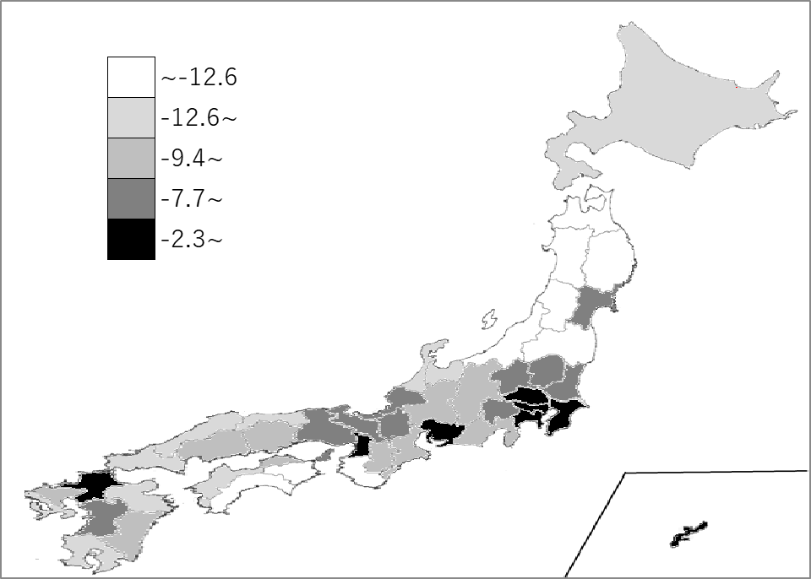
千葉県の推移
令和2年 | 0.3 | 5
令和3年 | -1.5 | 4
令和4年 | -1.5 | 6
令和5年 | -1.5 | 5
令和6年 | -0.8 | 5

《備 考》 ・資料出所 総務省統計局「人口推計年報－2024年10月1日現在推計人口」 ・算出方法 増減数を期首人口で除したもの(2023年10月～2024年9月 千人比) 注）パーミルは、1000分の1を1とする単位。日本語では、千分比といいます。 記号は‰(Unicode:U+2030)

